Estadísticas
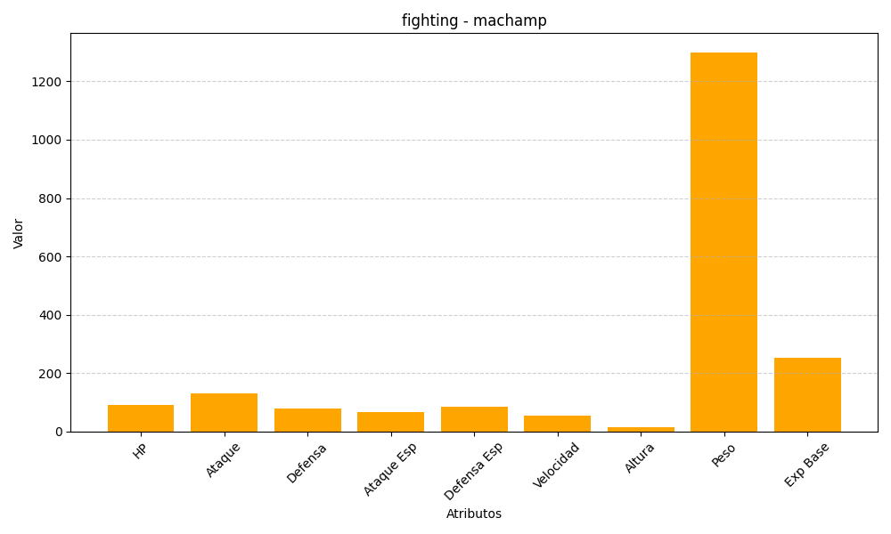
ID | Nombre | Tipo | HP | Ataque | Defensa | Ataque Especial | Defensa Especial | Velocidad | Altura | Peso | Experiencia Base
68 | machamp | fighting | 90 | 130 | 80 | 65 | 85 | 55 | 16 | 1300 | 253

